关系图
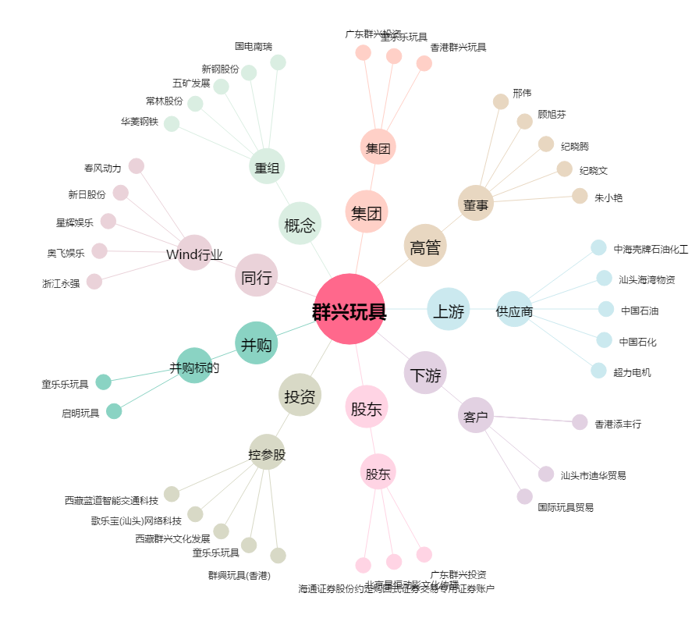
群兴玩具[002575.SZ] - 关系概览图

